Sheet1
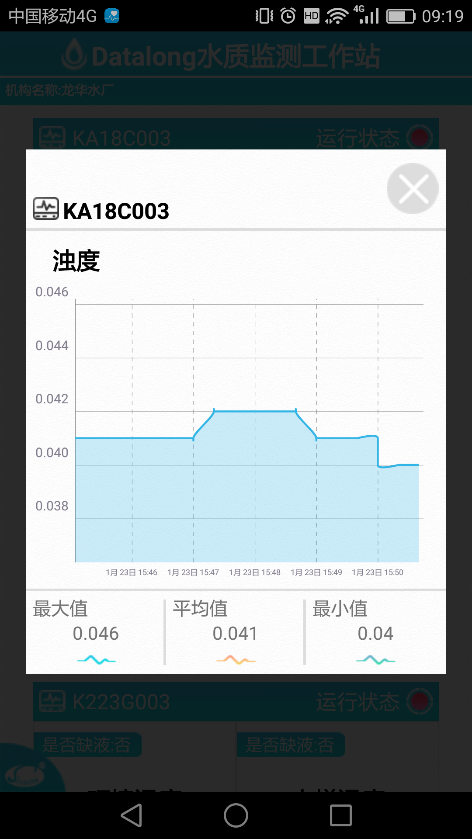

UI设计图 | 实现图

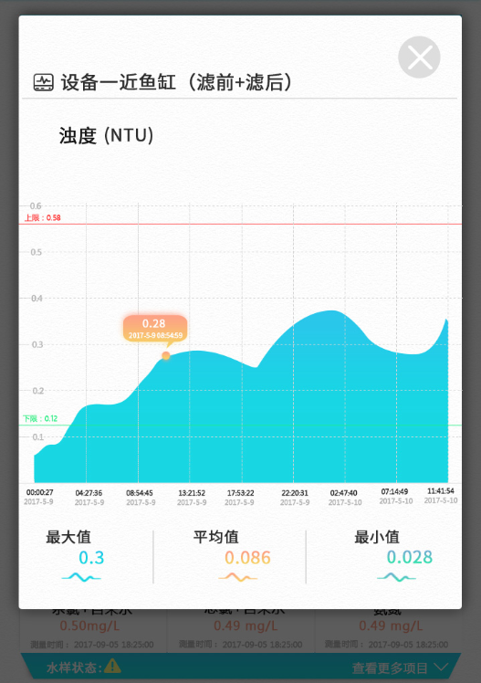

（单位）

改为虚线

有上下限值，实线

图形颜色可加深一点，渐变色

字体颜色

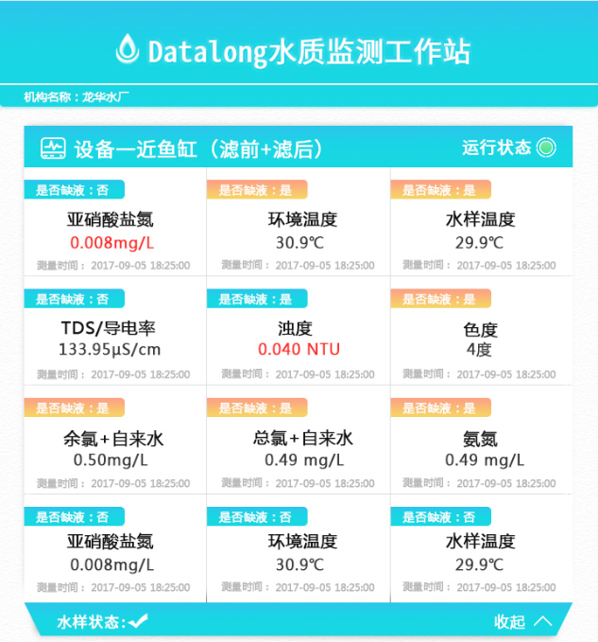
 |  |  | 机构名称不是固定的，与PC客户端名称一致
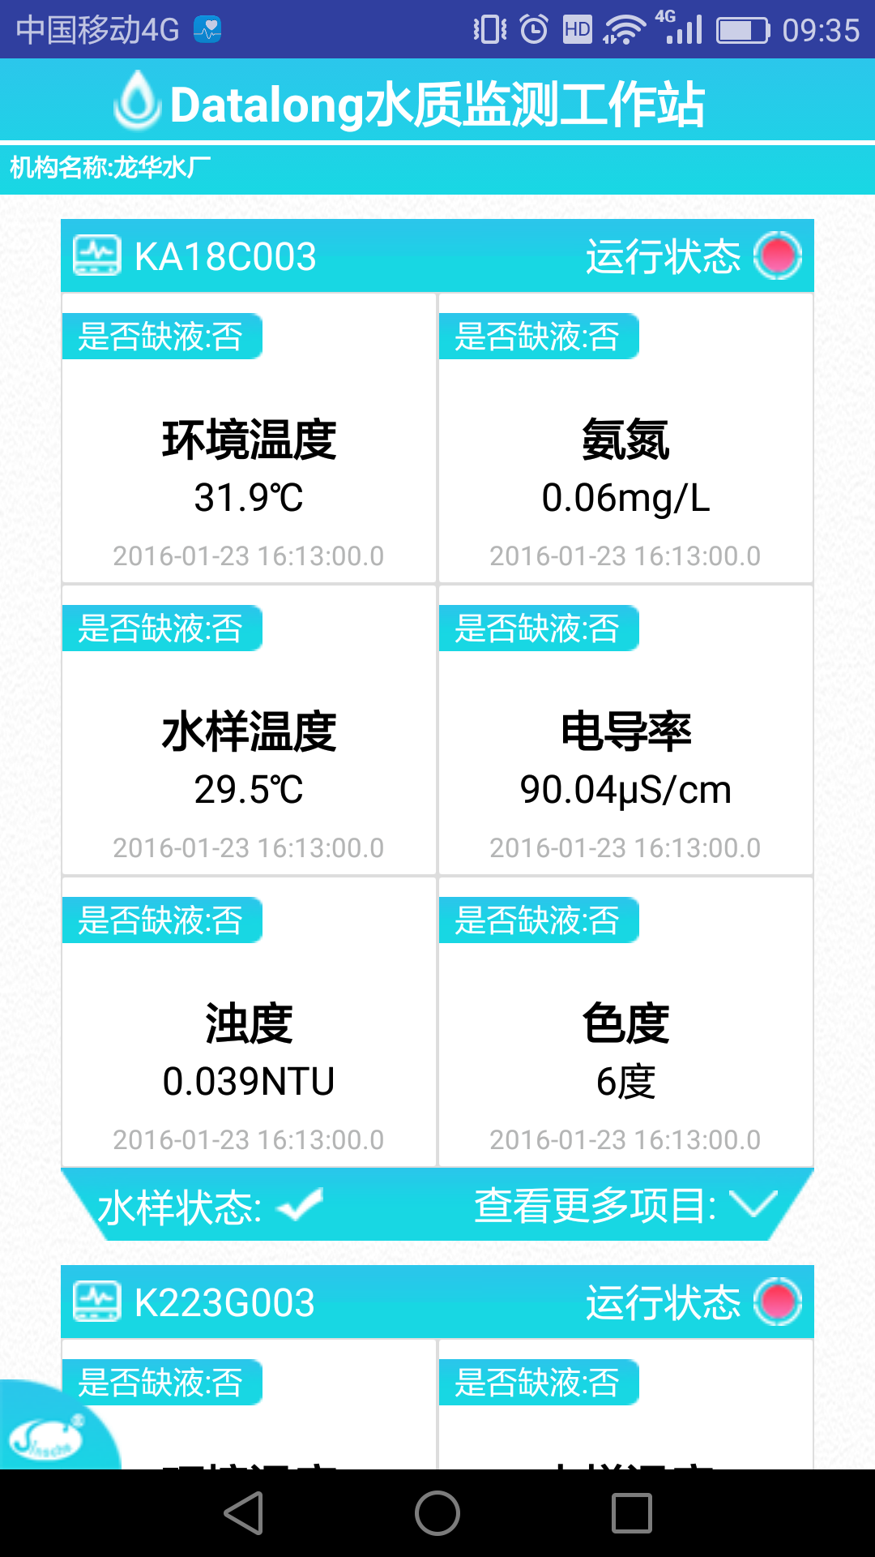

 |  | 字体可缩小，加粗

